Test-Cases
Окружение |  | Windows 10 домашняя 64bit, Browsers: Yandex версия 21.8.3.607

Number | Priority | Title | Precondition | Steps | Expected Result | Result | Comment
EXP-001 | High | Реальная страница сайта соответствует требованиям (скриншоту в документе). |  | 1. Открыть сайт http://130.193.37.179/app/pets | 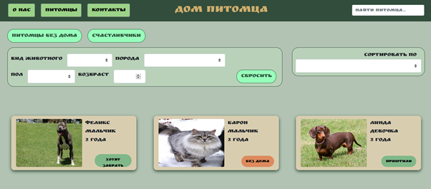 | Passed
EXP-002 | High | Кнопки в навигационной панеле ведут на соответствующие страницы | 1. Открыт сайт http://130.193.37.179/app/pets | 1. Нажать на кнопку "О нас". | 1. Открылась страница http://130.193.37.179/app/about. | Passed
 |  |  |  | 2. Нажать на кнопку "Питомцы" | 2. Открылась страница http://130.193.37.179/app/pets | Passed
 |  |  |  | 3. Нажать на кнопку "Контакты". | 3. Открылась страница http://130.193.37.179/app/contact | Passed
EXP-003 | High | Через поле "найти питомца" осуществляется поиск питомцев по сайту | 1. Открыт сайт http://130.193.37.179/app/pets | 1. В навигационной панеле справа нажать на поле "найти питомца". | 1. Поле подсвечивается, мигает курсор. | Passed
 |  |  |  | 2. Ввести слово "йода" | 2.Нет результатов, есть крестик для очистки поля.
 |  |  |  | 3. Ввести имя питомца "Феликс" | 3.На экране появился питомец по имени "Феликс"
 |  |  |  | 4. Ввести возраст животного "0" | 4. Показаны животные с возрастом 0 лет.
 |  |  |  | 5. Ввести пол питомца "Девочка" | 5. Показаны животные женского пола.
 |  |  |  | 6.Ввести вид животного "Собака" | 6.Показаны собаки приюта.
EXP-004 | Medium | Работа кнопки "Питомцы без дома" | 1. Открыт сайт http://130.193.37.179/app/pets | 1. В меню сайта нажать на кнопку "Питомцы без дома" | На экране появились все питомцы в статусе "без дома". | Failed | FB-001
EXP-005 | Medium | Работа кнопки "Счастливчики" | 1. Открыт сайт http://130.193.37.179/app/pets | 1. В меню сайта нажать на кнопку "Счастливчики" | На экране появились все питомцы в статусе "хотят забрать" и "приютили". | Failed | FB-002 | Я посчитала данную фильтрацию багом, т.к. питомцы, которых "хотят забрать" должны считаться счастливчиками.Их нельзя приютить, пока они находятся в этом статусе.
EXP-006 | Medium | Проверка полей фильтрации питомцев по виду животного. | 1. Открыт сайт http://130.193.37.179/app/pets | 1. В панеле фильтрации питомцев нажать на поле "вид животного" | Открылся выпадающий список со значениями: кошка, собака, попугай. | Failed | FB-013
EXP-007 | High | Работа фильтра "вид животного" | 1. Открыт сайт http://130.193.37.179/app/pets | 1. В панеле фильтрации питомцев нажать на поле "вид животного" | Показаны результаты поиска соответсвующие выбранным фильтрам. | Passed
 |  |  |  | 2. Выбрать из выпадающего списка "кошка".
 |  |  |  | 3. Выбрать "попугай".
EXP-008 | Medium | Проверка полей фильтрации питомцев по породе животного. | 1. Открыт сайт http://130.193.37.179/app/pets | 1. В панеле фильтрации питомцев нажать на поле "порода" | Открылся выпадающий список со значениями: корелла, немецкая овчарка, питбуль, сибирская кошка, стаффорд. | Failed | FB-014
EXP-009 | High | Работа фильтра "порода" | 1. Открыт сайт http://130.193.37.179/app/pets | 1. В панеле фильтрации питомцев нажать на поле "вид животного" | Показаны результаты поиска соответствующие выбранным фильтрам. | Passed
 |  |  |  | 2. Выбрать из выпадающего списка "корелла".
 |  |  |  | 3. Выбрать "немецкая овчарка"
 |  |  |  | 4. Выбрать "питбуль"
 |  |  |  | 5. Выбрать "сибирская кошка"
 |  |  |  | 6. Выбрать "стаффорд"
EXP-010 | Medium | Проверка полей фильтрации питомцев по полу животного. | 1. Открыт сайт http://130.193.37.179/app/pets | 1. В панеле фильтрации питомцев нажать на поле "пол" | Открылся выпадающий саисок со значениями: девочка, мальчик. | Passed
EXP-011 | High | Работа фильтра "пол" | 1. Открыт сайт http://130.193.37.179/app/pets | 1. В панеле фильтрации питомцев нажать на поле "пол" | Показаны результаты поиска соответствующие выбранным фильтрам. | Passed
 |  |  |  | 2. Выбрать из выпадающего списка "девочка".
 |  |  |  | 3. Выбрать "мальчик".
EXP-012 | High | Проверка полей фильтрации питомцев по возрасту. | 1. Открыт сайт http://130.193.37.179/app/pets | 1. В панеле фильтрации питомцев нажать на поле "возраст". | В поле можно ввести числа с клавиатуры или использовать стрелки вверх/вниз. | Passed
EXP-013 | Low | В поле "возраст" можно вводить только положительные числа. | 1. Открыт сайт http://130.193.37.179/app/pets | 1.В панеле фильтрации питомцев нажать на поле "возраст". | При попытке ввода отрицательных чисел система не позволяет ввод и появляется сообщение-подсказка о необходимости ввода только положительных чисел от 0-100. | Failed | FB-003
 |  |  |  | 2. Нажать на поле "стрелку вниз"
 |  |  |  | 3. Ввести в поле число "-10"
EX-014 | High | Кнопка "Сбросить" очищает все поля в панеле фильтрации. | 1. Открыт сайт http://130.193.37.179/app/pets | 1. В панеле фильтрации питомцев нажать на поле "вид животного". | Кнопка "сбросить" очистила все поля и на экране появился список всех питомцев. | Passed
 |  |  |  | 2. Выбрать из выпадающего списка "кошка".
 |  |  |  | 3.В панеле фильтрации питомцев нажать на поле "порода".
 |  |  |  | 4.Выбрать из выпадающего списка "сибирская кошка".
 |  |  |  | 5.В панеле фильтрации питомцев нажать на поле "пол".
 |  |  |  | 6.Выбрать из выпадающего списка "маьчик".
 |  |  |  | 7.В панеле фильтрации питомцев нажать на поле "возраст".
 |  |  |  | 8. Ввести в поле число "3".
 |  |  |  | 9.Нажать на кнопку "сбросить".
EX-015 | High | Фильтр "сортировать по" работает корректно". | 1. Открыт сайт http://130.193.37.179/app/pets | 1. Справа от панели фильтрации питомцев нажать на поле "сортировать по". | Питомцы сортируются корректно в соответствии с выбранным фильтром. | Passed
 |  |  |  | 2. Выбрать из выпадающего списка "вид животного".
 |  |  |  | 3.Выбрать "вид животного (назад)"
 |  |  |  | 4.Выбрать "возраст"
 |  |  |  | 5.Выбрать "возраст (назад)"
 |  |  |  | 6.Выбрать "кличка"
 |  |  |  | 7.Выбрать "кличка (назад)"
 |  |  |  | 8.Выбать "пол"
 |  |  |  | 9.Выбрать "пол (назад)".
 |  |  |  | 10.Выбрать "порода"
 |  |  |  | 11.Выбрать "порода (назад)"
 |  |  |  | 12.Выбрать "регистрационный номер"
 |  |  |  | 13.Выбрать "регистрационный номер (назад)"
 |  |  |  | 14.Выбрать "статус"
 |  |  |  | 15.Выбрать "статус (назад)"
EX-016 | High | Приютить питомца со статусом "хотят забрать" | 1. Открыт сайт http://130.193.37.179/app/pets | 1.В основной части сайта найти питомца со статусом "хотят забрать" | Система не дала никаких результатов, так как нельзя приютить питомца которого хотят забрать | Passed
 |  |  |  | 2. Нажать на кнопку "хотят забрать"
EX-017 | High | Приютить питомца со статусом "без дома" | 1. Открыт сайт http://130.193.37.179/app/pets | 1. В основной части сайта найти питомца со статусом "без дома" | Открылась форма для заполнения данных. | Passed
 |  |  |  | 2. Нажать на кнопку "без дома"
EX-018 | High | Составляющие формы заполнения данных для приюта питомца. | 1. Открыт сайт http://130.193.37.179/app/pets | 1. В основной части сайта найти питомца со статусом "без дома" | В форме заполнения данных для приюта питомца присутствуют следующие пункты: имя, фамилия, отчетство, номер телефона, email, комментарий. | Passed
 |  |  |  | 2. Нажать на кнопку "без дома"
 |  |  |  | 3. Проверить все пункты в форме заполнения данных.
EX-019 | High | При нажатии на фотографию питомца, открывается страница с информацией о животном. | 1. Открыт сайт http://130.193.37.179/app/pets | 1. В основной части сайта нажать на фотографию любого питомца. | Открылась страница со следующими данными о питомце: имя, вид животного, пол, порода, возраст, регистрационный документ, статус. | Passed
EX-020 | High | Приютить питомца с его страницы со статусом "хотят забрать". | 1. Открыта страница питомца со статусом "хотят забрать" - http://130.193.37.179/app/pets/1708750b-f0ce-47ac-b5fa-b24310d167fd | 1. Нажать на кнопку "приютить" | Форма заполнения данных для приюта питомца не открылась. Появится сообщение о том, что данного питомца уже хотят забрать. | Failed | FB-005
EX-021 | High | Приютить питомца с его страницы со статусом "без дома" | 1. Открыта страница питомца со статусом "без дома" - http://130.193.37.179/app/pets/517d137a-d05e-48bc-b1c0-cfeb09e06f23 | 1. Нажать на кнопку "приютить". | Открылась форма заполнения данных для приюта питомца. | Passed
EX-022 | High | Отправка формы приюта питомца без всех заполненных данных. | 1. Открыта страница питомца со статусом "без дома" - http://130.193.37.179/app/pets/517d137a-d05e-48bc-b1c0-cfeb09e06f23 | 1. Нажать на кнопку "приютить". | Форма не отправлена. Незаполненные поля подсветились красным, появились подсказки к заполнению. | Passed
 |  |  |  | 2. В появившемся окне заполнить пункт "имя" - Иван
 |  |  |  | 3. Заполнить пункт "комментарий" - Беру питомца.
 |  |  |  | 4. Нажать на кнопку "да!"
EX-023 | High | Ввод некорректного email и номера телефона в форму приюта питомца. | 1. Открыта страница питомца со статусом "без дома" - http://130.193.37.179/app/pets/517d137a-d05e-48bc-b1c0-cfeb09e06f23 | 1. Нажать на кнопку "приютить" | Некорректно заполненные поля подсветились красным, появились подсказки к заполнению. | Passed
 |  |  |  | 2. В появившемся окне заполнить пункт "номер телефона" - 12345678910111213
 |  |  |  | 3. Заполнить пункт "email" - testqa11
 |  |  |  | 4. Нажать на кнопку "да!"
EX-024 | Medium | Сохранение заполненных данных в форме приюта питомца. | 1. Открыта страница питомца со статусом "без дома" - http://130.193.37.179/app/pets/517d137a-d05e-48bc-b1c0-cfeb09e06f23 | 1. Нажать на кнопку "приютить" | В появившемся окне заполненные ранее данные сохранились. | Passed
 |  |  |  | 2. В появившемся окне заполнить пункт "имя" - Иван
 |  |  |  | 3. Заполнить пункт "фамилия" - Иванов
 |  |  |  | 4. Нажать на кнопку "нет"
 |  |  |  | 5. Нажать на кнопку "приютить"
EX-025 | High | Отправка формы приюта питомца. | 1. Открыта страница питомца со статусом "без дома" - http://130.193.37.179/app/pets/517d137a-d05e-48bc-b1c0-cfeb09e06f23 | 1. Нажать на кнопку "приютить" | Форма отправилась, статус питомца изменился на "хотят забрать". | Failed | FB-015
 |  |  |  | 2. В появившемся окне заполнить пункт "имя" - Иван
 |  |  |  | 3. Заполнить "фамилия" - Иванов
 |  |  |  | 4. Заполнить"отчество" - Иванович
 |  |  |  | 5. Заполнить "номер телефона" - +73512388181
 |  |  |  | 6.Заполнить "email" - testqap@mail.ru
 |  |  |  | 7.Заполнить "комментарий" - Хочу питомца
 |  |  |  | 8.Нажать на кнопку "да!"
EX-026 | Medium | В футере сайта ссылки на социальные сети ведут на соответствующие ресурсы. | 1. Открыт сайт http://130.193.37.179/app/pets | 1.В футере сайта нажать на значок "Instagram" | Ссылки привели на соответсствующие ресурсы. | Failed | FB-004
 |  |  |  | 2. Нажать на значок "Tik Tok"
 |  |  |  | 3.Нажать на значок "Youtube"
 |  |  |  | 4.Нажать на значок "Telegram"
EX-027 | High | На странице "Контакты" через поле "найти питомца" осуществляется поиск питомцев по сайту | 1. Открыта страница "Контакты" сайта Дом питомца http://130.193.37.179/app/contact | 1. В навигационной панеле справа нажать на поле "найти питомца". | 1. Поле подсвечивается, мигает курсор. | Passed
 |  |  |  | 2. Ввести слово "йода" | 2.Нет результатов, есть крестик для очистки поля. | Failed | FB-007
 |  |  |  | 3. Ввести имя питомца "Феликс" | 3.На экране появился питомец по имени "Феликс"
 |  |  |  | 4. Ввести возраст животного "0" | 4. Показаны животные с возрастом 0 лет.
 |  |  |  | 5. Ввести пол питомца "Девочка" | 5. Показаны животные женского пола.
 |  |  |  | 6.Ввести вид животного "Собака" | 6.Показаны собаки приюта.
EX-028 | High | На странице "Контакты" в футере ссылки на социальные сети ведут на соответствующие ресурсы. | 1. Открыта страница "Контакты" сайта Дом питомца http://130.193.37.179/app/contact | 1.В футере сайта нажать на значок "Instagram" | Ссылки привели на соответсствующие ресурсы. | Failed | FB-008
 |  |  |  | 2. Нажать на значок "Tik Tok"
 |  |  |  | 3.Нажать на значок "Youtube"
 |  |  |  | 4.Нажать на значок "Telegram"
EX-029 | High | На странице "О нас" через поле "найти питомца" осуществляется поиск питомцев по сайту | 1. Открыта страница "О нас" сайта Дом питомца http://130.193.37.179/app/about | 1. В навигационной панеле справа нажать на поле "найти питомца". | 1. Поле подсвечивается, мигает курсор. | Passed
 |  |  |  | 2. Ввести слово "йода" | 2.Нет результатов, есть крестик для очистки поля. | Failed | FB-009
 |  |  |  | 3. Ввести имя питомца "Феликс" | 3.На экране появился питомец по имени "Феликс"
 |  |  |  | 4. Ввести возраст животного "0" | 4. Показаны животные с возрастом 0 лет.
 |  |  |  | 5. Ввести пол питомца "Девочка" | 5. Показаны животные женского пола.
 |  |  |  | 6.Ввести вид животного "Собака" | 6.Показаны собаки приюта.
 |  |  |  | 7. Ввести породу животного "Немецкая овчарка" | 7. Показаны животные породы Немецкая овчарка.
EX-030 | High | В футере сайта ссылки на социальные сети ведут на соответствующие ресурсы. | 1. Открыта страница "О нас" сайта Дом питомца http://130.193.37.179/app/about | 1.В футере сайта нажать на значок "Instagram" | Ссылки привели на соответсствующие ресурсы. | Failed | FB-010
 |  |  |  | 2. Нажать на значок "Tik Tok"
 |  |  |  | 3.Нажать на значок "Youtube"
 |  |  |  | 4.Нажать на значок "Telegram"
EX-031 | Low | Анализ ссылок на сайте. | 1.Открыта страница инструмента - https://pingler.com/seo-tools/tools/link-extractor/ | 1.Ввести в поле "Enter URL to check" - http://130.193.37.179/app/pets | Инструмент обнаружил на сайте ссылки на социальные сети. | Failed | FB-012
 |  |  |  | 2. Нажать на кнопку "Continue"
EX-032 | Low | Анализ количества страницна сайте. | 1.Открыта страница инструмента - https://pingler.com/seo-tools/tools/bing-indexed-pages-checker/ | 1.Ввести в поле "Enter URL to check" - http://130.193.37.179/app/pets | Инструмен обнаружил минимально 3 страницы. | Passed
 |  |  |  | 2. Нажать на кнопку "Continue"
EX-033 | Low | Анализ заголовков на сайте. | 1.Открыта страница инструмента - https://pingler.com/seo-tools/tools/http-header-extractor/ | 1.Ввести в поле "Enter URL to check" - http://130.193.37.179/app/pets | Инструмент обнаружил заголовки сайта. | Passed
 |  |  |  | 2. Нажать на кнопку "Continue"
EX-034 | Low | Анализ тегов на сайте. | 1. Открыта страница инструмента - https://pingler.com/seo-tools/tools/meta-tag-extractor/ | 1.Ввести в поле "Enter URL to check" - http://130.193.37.179/app/pets | Обнаружены теги сайта. | Passed
 |  |  |  | 2. Нажать на кнопку "Continue"
EX-035 | High | Проверка адаптации сайта для мобильных устройств Apple. | 1. Открыт сайт http://130.193.37.179/app/pets | 1. В Dev Tools, рядом со вкладкой "Elements", Нажать на кнопку "Toggle device toolbar". | Верстка сайта адаптивна под мобильные устройства Apple. | Failed | FB-016
 |  |  |  | 2. Вверху окна сайта появится панель управления. Нажать на кнопку "Responsive".
 |  |  |  | 3. В выпадающем списке выбрать "iPhone 5/SE"
 |  |  | 2. Открыты инструменты разработчика Dev Tools. | 4. Выбрать "iPhone 6/7/8"
 |  |  |  | 5. Выбрать "iPhone 6/7/8 Plus"
 |  |  |  | 6. Выбрать "iPhone X"
EX-036 | High | Расположение кнопок и полей в навигационной панеле. | 1. Открыт сайт http://130.193.37.179/app/pets | 1. Визуально проверить расположение кнопок "О нас", "Питомцы", "Контакты". | 1. Кнопки расположены в левом верхем углу. | Passed
 |  |  |  | 2. Расположение заголовка сайта "Дом питомца" | 2. В центре. | Passed
 |  |  |  | 3. Расположение поля "найти питомца" | 3. В правом верхнем углу. | Passed
EX-037 | Medium | Фотографии питомцев на сайте не искажены. | 1. Открыт сайт http://130.193.37.179/app/pets | 1. Визуально проверить фотографии питомцев. | Фотографии не искажены. | Failed | FB-017

Bugs
Number | Title | Priotiry | Preconditions | Steps | Expected Result | Actual Result | Enviroment | Screenshot/Screencast | Comment
FB-001 | Не полное отображение питомцев при фильтрации кнопкой "Питомцы без дома". | Major | 1. Открыт сайт http://130.193.37.179/app/pets | 1. В меню сайта нажать на кнопку "Питомцы без дома" | На экране появились все питомцы в статусе "без дома". | На сайте находится 3 питомца в статусе "без дома", но появилось 2. | Windows 10 домашняя 64bit, Browsers: Yandex версия 21.8.3.607 | Скринкаст
FB-002 | Отсутствие результатов при фильтрации кнопкой "счастливчики". | Major | 1. Открыт сайт http://130.193.37.179/app/pets | 1. В меню сайта нажать на кнопку "Счастливчики" | На экране появились все питомцы в статусе "хотят забрать" и "приютили". | Нет результатов. Но на главной странице находятся питомцы со статусов "хотят забрать". | Windows 10 домашняя 64bit, Browsers: Yandex версия 21.8.3.607 | Скринкаст
FB-003 | В поле "возраст" можно вводить отрицательные числа. | Minor | 1. Открыт сайт http://130.193.37.179/app/pets | 1.В панеле фильтрации питомцев нажать на поле "возраст". | При попытке ввода отрицательных чисел система не позволяет ввод и появляется сообщение-подсказка о необходимости ввода только положительных чисел от 0-100. | Система позволяет вводить отрицательные цисла. | Windows 10 домашняя 64bit, Browsers: Yandex версия 21.8.3.607 | 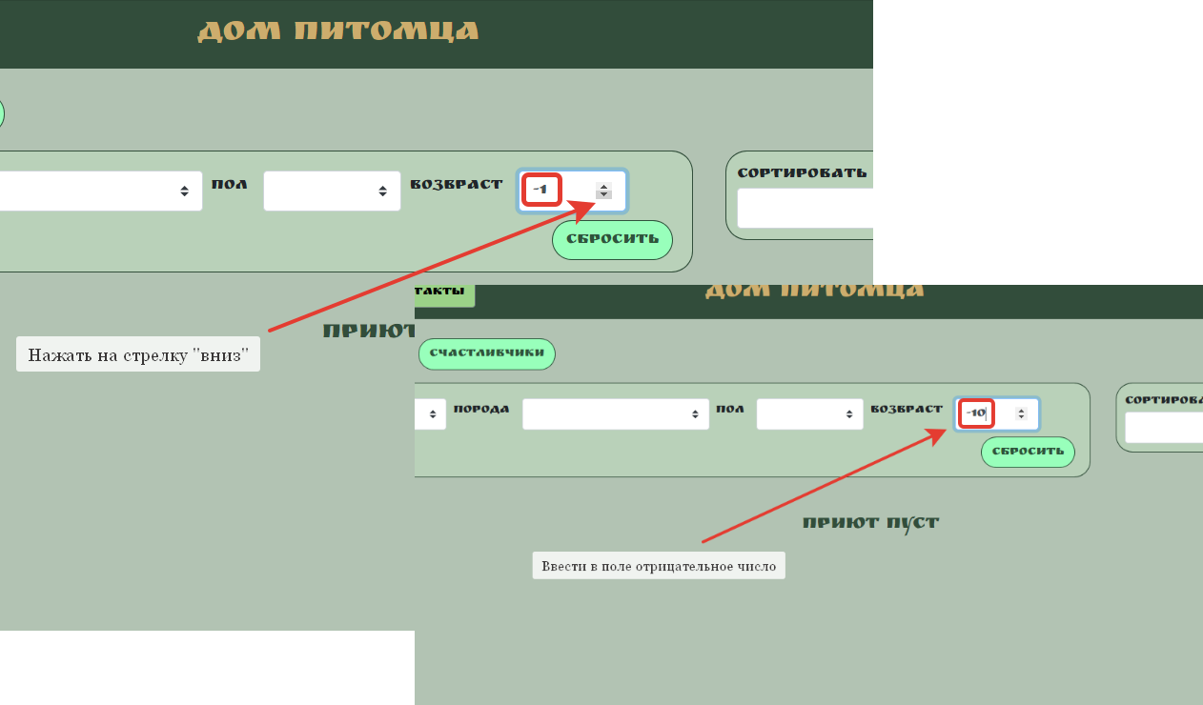
 |  |  |  | 2. Нажать на поле "стрелку вниз"
 |  |  |  | 3. Ввести в поле число "-10"
FB-004 | Ссылки на социальные сети не ведут на соответствующие ресурсы. | Major | 1. Открыт сайт http://130.193.37.179/app/pets | 1.В футере сайта нажать на значок "Instagram" | Ссылки привели на соответсствующие ресурсы. | При нажатии на кнопки ничего не происходит. Переход на сторонние ресуерсы не осуществляется. | Windows 10 домашняя 64bit, Browsers: Yandex версия 21.8.3.607 | Скринкаст. | На сайте не просто не работают ссылки. Они отсутствуют в Dev Tools.
 |  |  |  | 2. Нажать на значок "Tik Tok"
 |  |  |  | 3.Нажать на значок "Youtube"
 |  |  |  | 4.Нажать на значок "Telegram"
FB-005 | Можно приютить питомца со статусом "хотят забрать". | Critical | 1. Открыта страница питомца со статусом "хотят забрать" - http://130.193.37.179/app/pets/1708750b-f0ce-47ac-b5fa-b24310d167fd | 1. Нажать на кнопку "приютить" | Форма заполнения данных для приюта питомца не открылась. Появится сообщение о том, что данного питомца уже хотят забрать. | Открылась форма заполнения данных для приюта питомца. | Windows 10 домашняя 64bit, Browsers: Yandex версия 21.8.3.607 | Скринкаст.
FB-006 | Отсутствуют названия полей в форме для приюта питомцев. | Minor | 1. Открыт сайт http://130.193.37.179/app/pets | 1. В основной части сайта найти питомца со статусом "без дома" | Открылась форма для приюта питомцев. Все названия полей понятны и корректны. | Вместо "имя", "фамилия", "отчество", "номер телефона", "email" пункты называются "field.name" | Windows 10 домашняя 64bit, Browsers: Yandex версия 21.8.3.607 | 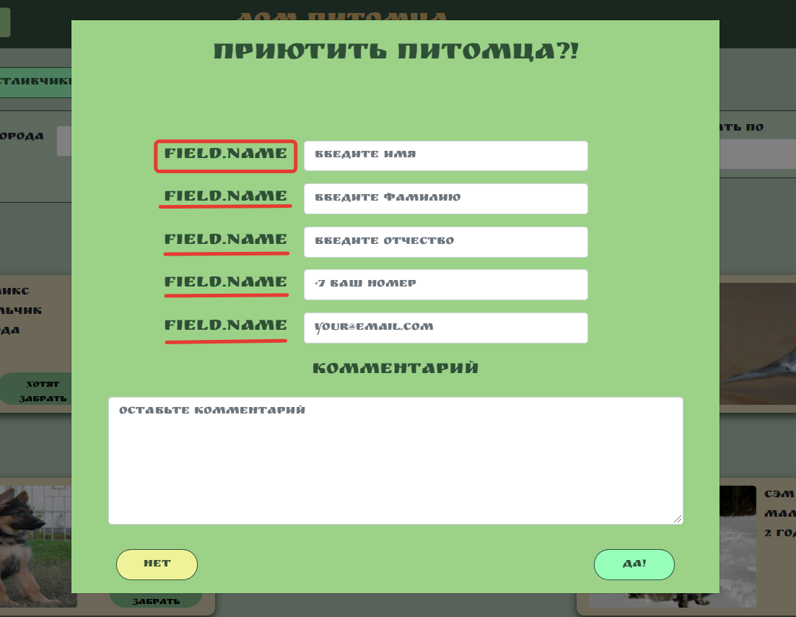
 |  |  |  | 2. Нажать на кнопку "без дома"
FB-007 | На странице "Контакты" через поле "найти питомца" не осуществляется поиск питомцев по сайту | Critical | 1. Открыта страница "Контакты" сайта Дом питомца http://130.193.37.179/app/contact | 1. В навигационной панеле справа нажать на поле "найти питомца". | Осуществляется поиск питомцев согласно введенным запросам. | Поиск питомцев не осуществиляется | Windows 10 домашняя 64bit, Browsers: Yandex версия 21.8.3.607 | Скринкаст.
 |  |  |  | 2. Ввести слово "йода"
 |  |  |  | 3. Ввести имя питомца "Феликс"
 |  |  |  | 4. Ввести возраст животного "0"
 |  |  |  | 5. Ввести пол питомца "Девочка"
 |  |  |  | 6.Ввести вид животного "Собака"
FB-008 | На странице "Контакты" отсутствуют ссылки на социальные сети | Major | 1. Открыта страница "Контакты" сайта Дом питомца http://130.193.37.179/app/contact | 1.В футере сайта нажать на значок "Instagram" | Ссылки привели на соответсствующие ресурсы. | Кнопки не работают. Ссылки отсутствуют. | 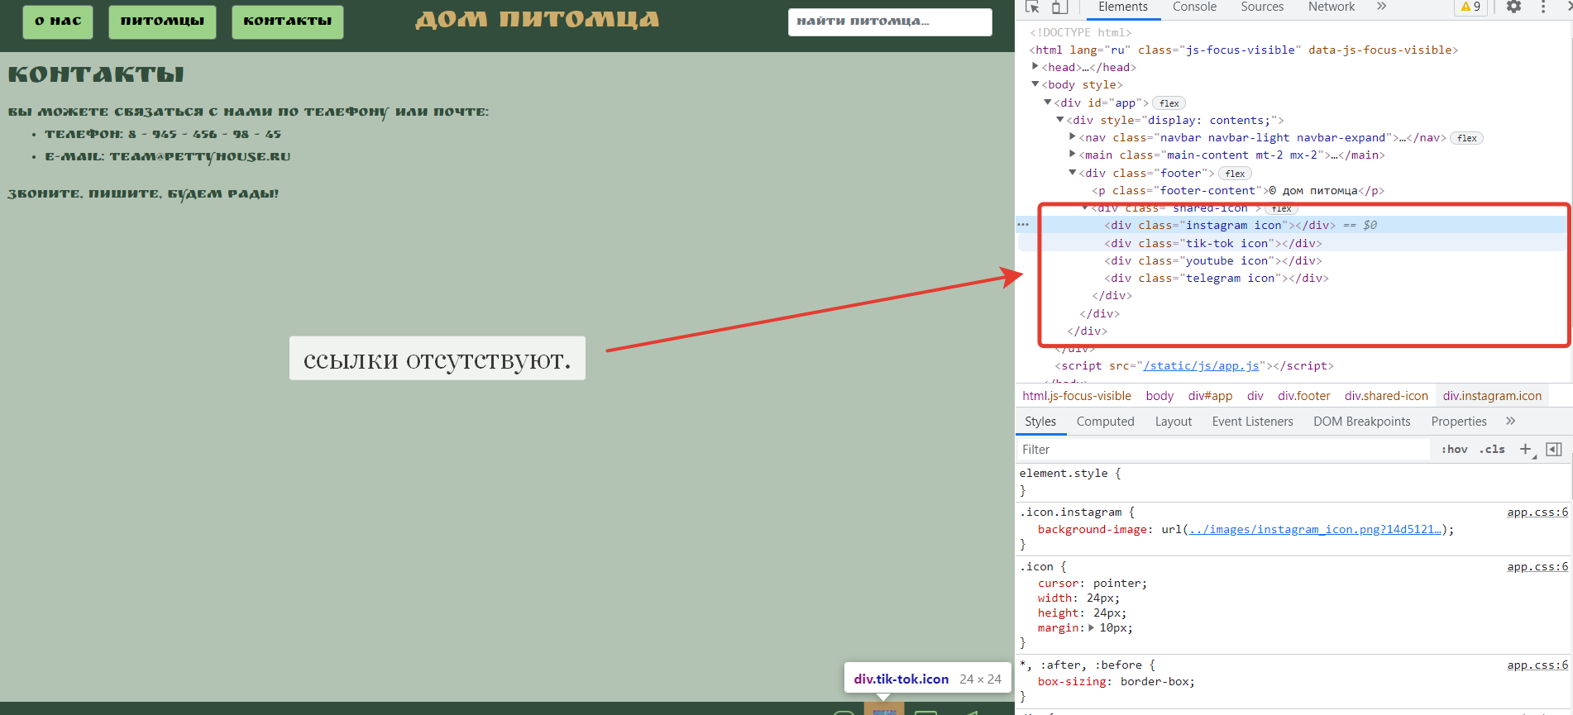 Windows 10 домашняя 64bit, Browsers: Yandex версия 21.8.3.607
 |  |  |  | 2. Нажать на значок "Tik Tok"
 |  |  |  | 3.Нажать на значок "Youtube"
 |  |  |  | 4.Нажать на значок "Telegram"
FB-009 | На странице "О нас" через поле "найти питомца" не осуществляется поиск питомцев по сайту | Critical | 1. Открыта страница "О нас" сайта Дом питомца http://130.193.37.179/app/about | 1. В навигационной панеле справа нажать на поле "найти питомца". | Осуществляется поиск питомцев согласно введенным запросам. | Поиск питомцев не осуществиляется | Windows 10 домашняя 64bit, Browsers: Yandex версия 21.8.3.607 | Скринкаст.
 |  |  |  | 2. Ввести слово "йода"
 |  |  |  | 3. Ввести имя питомца "Феликс"
 |  |  |  | 4. Ввести возраст животного "0"
 |  |  |  | 5. Ввести пол питомца "Девочка"
 |  |  |  | 6.Ввести вид животного "Собака"
FB-010 | На странице "О нас" отсутствуют ссылки на социальные сети. | Major | 1. Открыта страница "О нас" сайта Дом питомца http://130.193.37.179/app/about | 1.В футере сайта нажать на значок "Instagram" | Ссылки привели на соответсствующие ресурсы. | Кнопки не работают. Ссылки отсутствуют. | Windows 10 домашняя 64bit, Browsers: Yandex версия 21.8.3.607 | 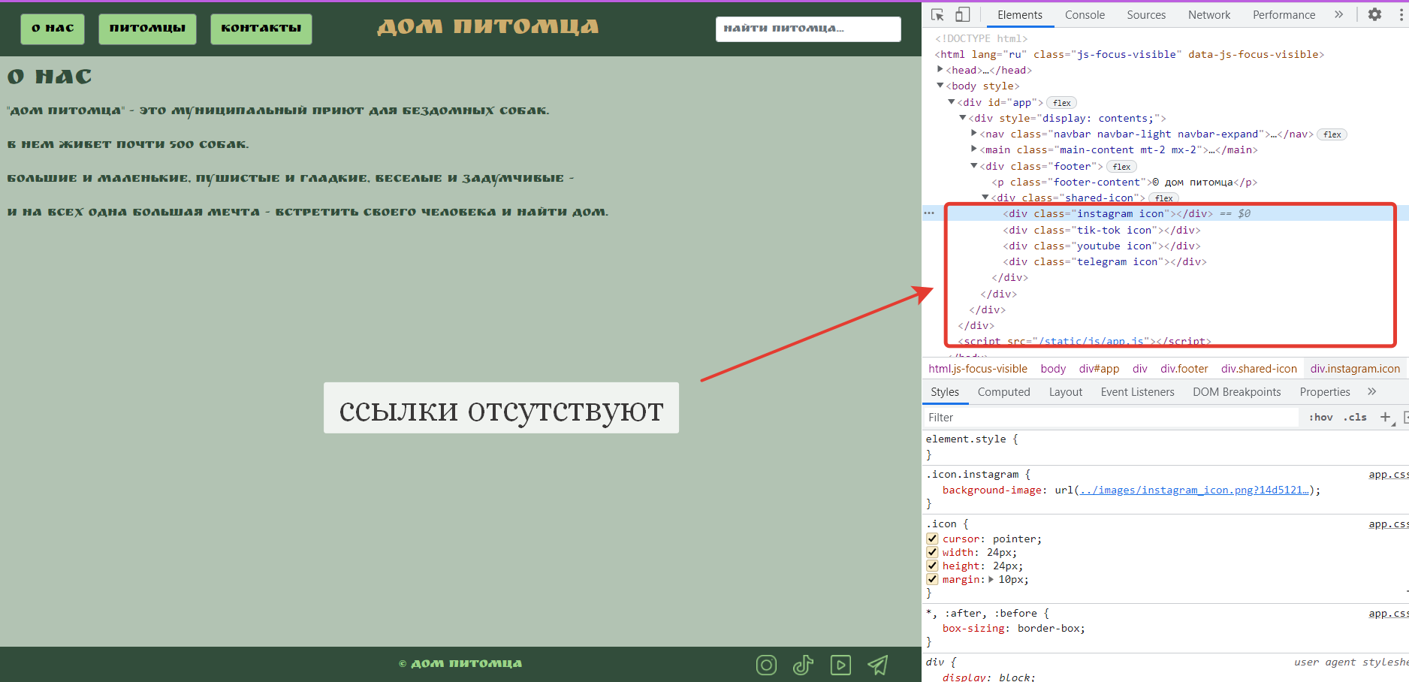
 |  |  |  | 2. Нажать на значок "Tik Tok"
 |  |  |  | 3.Нажать на значок "Youtube"
 |  |  |  | 4.Нажать на значок "Telegram"
FB-011 | Несоответсиве требованиям. На сайтеразмещены разные животные. | Major | 1. Открыт сайт http://130.193.37.179/app/pets | 1.Просмотреть виды животных на сайте. | Требования. параграф 2:" Сайт http://130.193.37.179/app/pets предназначен для размещения объявлений о бездомных собаках." | На сайте размещены объявления и собаках, кошках и попугае. | Windows 10 домашняя 64bit, Browsers: Yandex версия 21.8.3.607 | 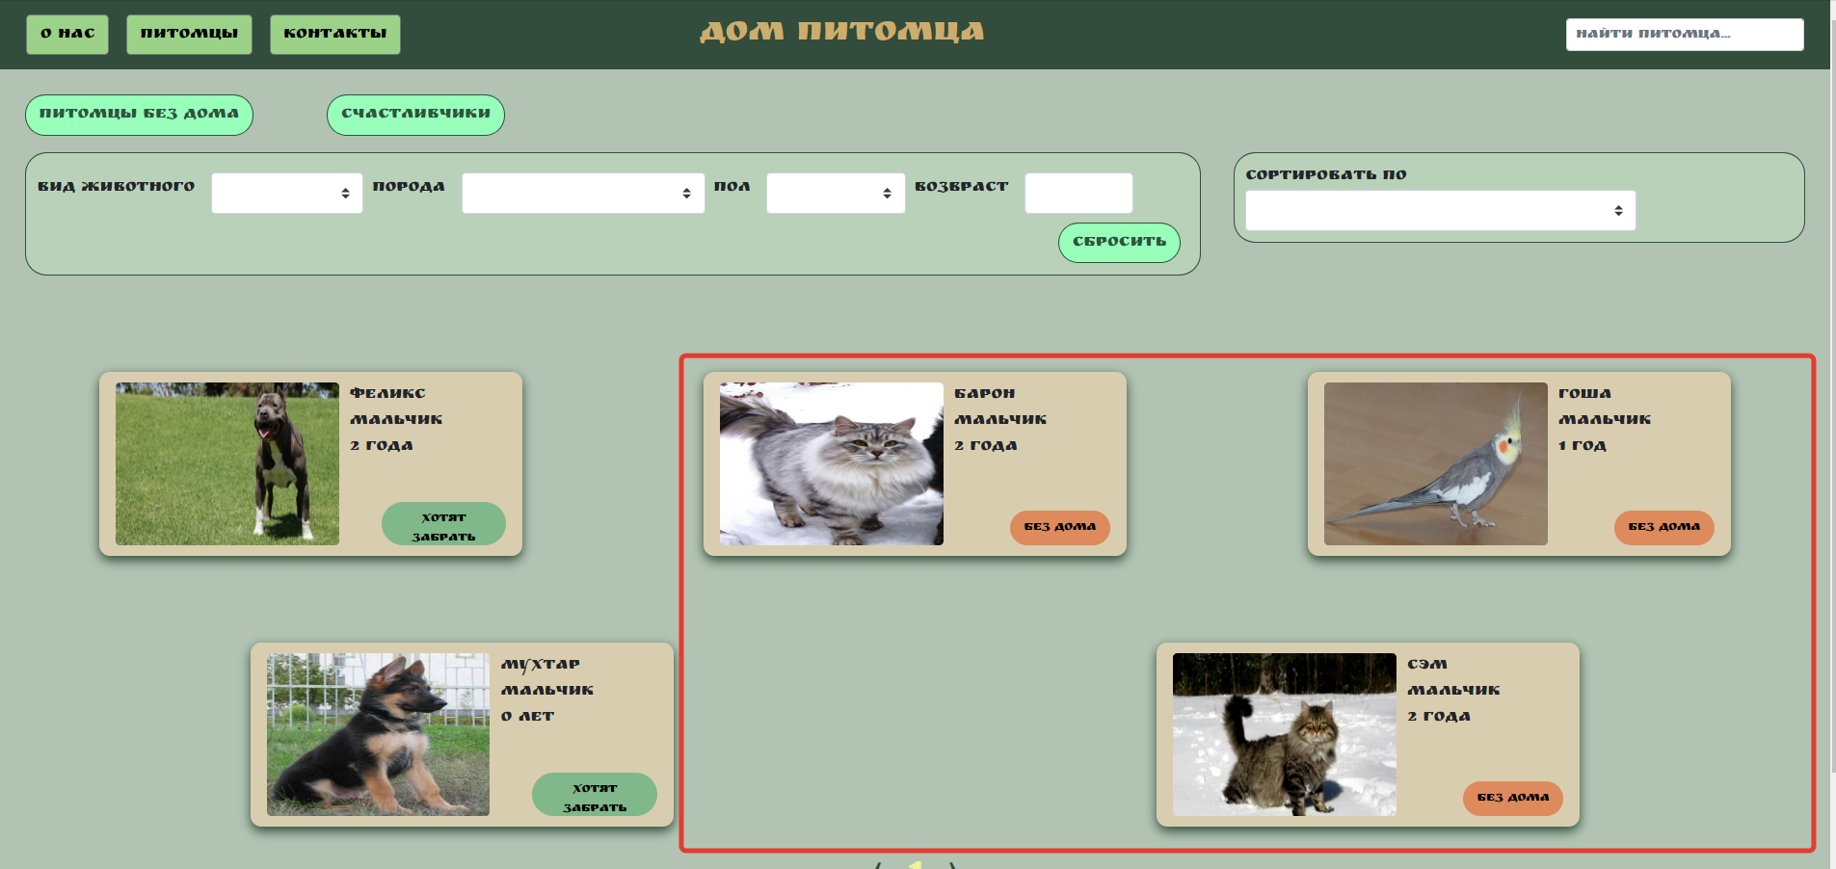
 |  |  |  |  | параграф 3: "Страница «Питомцы» - позволяет получать информацию о бездомных собаках, а также отслеживать информацию о тех питомцах, которые получили приют."
FB-012 | Отсутствие ссылок на сайте. | Major | 1.Открыта страница инструмента - https://pingler.com/seo-tools/tools/link-extractor/ | 1.Ввести в поле "Enter URL to check" - http://130.193.37.179/app/pets | Инструмент обнаружил на сайте ссылки на социальные сети. | Инструмен не обнаружил ссылки на сайте Дом питомца. | Windows 10 домашняя 64bit, Browsers: Yandex версия 21.8.3.607 | 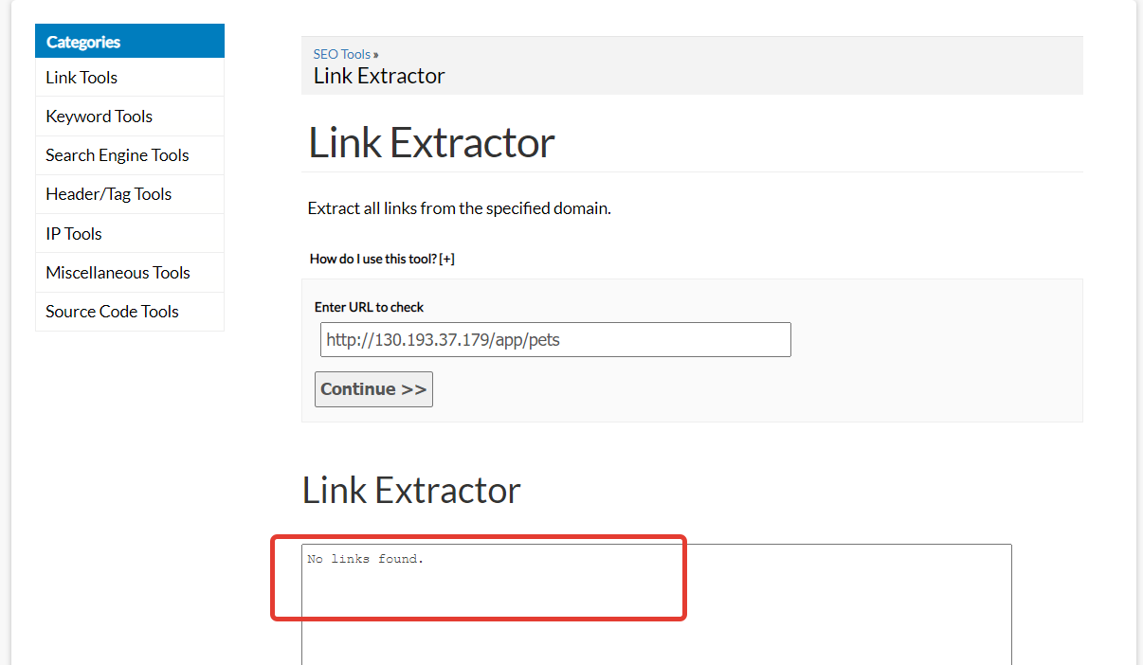
 |  |  |  | 2. Нажать на кнопку "Continue"
FB-013 | Некорректные значения в списке "вид животного" | Critical | 1. Открыт сайт http://130.193.37.179/app/pets | 1. В панеле фильтрации питомцев нажать на поле "вид животного" | Открылся выпадающий список со значениями: кошка, собака, попугай. | Открылся выпадающий список со значениями: кот, кошка, обезьянка, обезьянка, попугай, слон. | Windows 10 домашняя 64bit, Browsers: Yandex версия 21.8.3.607 | 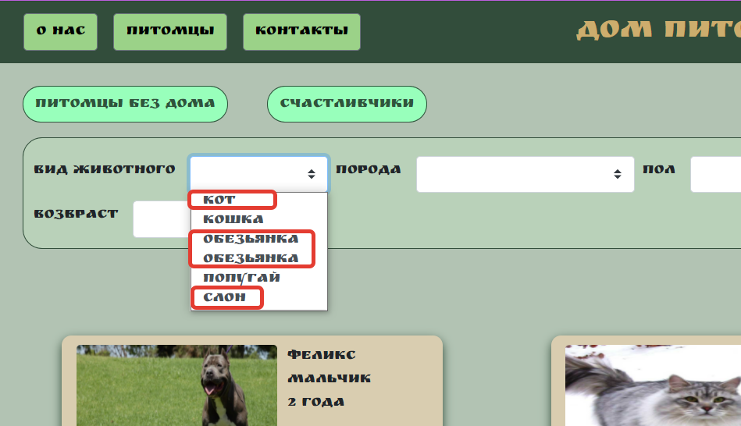 | Слон и обезьяна не могут находиться в приюте, т.к. законодательством РФ запрещено держать данных животных в качестве домашних питомцев.
FB-014 | Проверка полей фильтрации питомцев по породе животного. | Major | 1. Открыт сайт http://130.193.37.179/app/pets | 1. В панеле фильтрации питомцев нажать на поле "порода" | Открылся выпадающий список со значениями: корелла, немецкая овчарка, питбуль, сибирская кошка, стаффорд. | Открылся выпадающий список со значениями: индийский, корелла, немецкая овчарка, питбуль, сибирская кошка, стаффорд. | Windows 10 домашняя 64bit, Browsers: Yandex версия 21.8.3.607 | 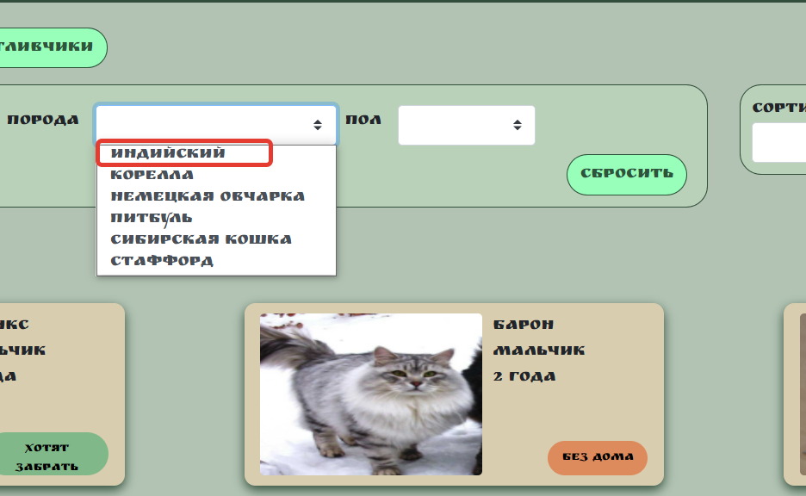 | Порода "индийский" относится к слону. Данный вид животного нельзя держать в приюте для питомцев.
FB-015 | Форма для приюта питомца не отправляется. | Blocker | 1. Открыта страница питомца со статусом "без дома" - http://130.193.37.179/app/pets/517d137a-d05e-48bc-b1c0-cfeb09e06f23 | 1. Нажать на кнопку "приютить" | Форма отправилась, статус питомца изменился на "хотят забрать". | Форма не отправилась. Никаких уведомлений об ошибке не появилось. Статус питомца не изменился. | Windows 10 домашняя 64bit, Browsers: Yandex версия 21.8.3.607 | Скринккаст..
 |  |  |  | 2. В появившемся окне заполнить пункт "имя" - Иван
 |  |  |  | 3. Заполнить "фамилия" - Иванов
 |  |  |  | 4. Заполнить"отчество" - Иванович
 |  |  |  | 5. Заполнить "номер телефона" - +73512388181
 |  |  |  | 6.Заполнить "email" - testqap@mail.ru
 |  |  |  | 7.Заполнить "комментарий" - Хочу питомца
 |  |  |  | 8.Нажать на кнопку "да!"
FB-016 | Сайт не адаптивен для мобильных устройств Apple. | Major | 1. Открыт сайт http://130.193.37.179/app/pets | 1. В Dev Tools, рядом со вкладкой "Elements", Нажать на кнопку "Toggle device toolbar". | Верстка сайта адаптивна под мобильные устройства Apple. | Верстка сайта смещена, пользоваться сайтом затрудниельно. | Windows 10 домашняя 64bit, Browsers: Yandex версия 21.8.3.607 | 1. Скриншот iPhone 5/se.
 |  |  |  | 2. Вверху окна сайта появится панель управления. Нажать на кнопку "Responsive". |  |  |  | 2. Скриншот iPhone 6/7/8.
 |  |  |  | 3. В выпадающем списке выбрать "iPhone 5/SE" |  |  |  | 3. Скриншот iPhone 6/7/8 Plus.
 |  |  | 2. Открыты инструменты разработчика Dev Tools. | 4. Выбрать "iPhone 6/7/8"
 |  |  |  | 5. Выбрать "iPhone 6/7/8 Plus" |  |  |  | 4. Скриншот iPhone X.
 |  |  |  | 6. Выбрать "iPhone X"
FB-017 | Фотографии питомцев на сайте искажены. | Minor | 1. Открыт сайт http://130.193.37.179/app/pets | 1. Визуально проверить фотографии питомцев. | Фотографии не искажены. | Фотографии искажены. | Windows 10 домашняя 64bit, Browsers: Yandex версия 21.8.3.607 | Скринкаст

